临界携液流量计算
临界携液流量计算
井倾斜角度 | 0 | 0度：垂直；90度：水平
T | 温度工况 | 20 | ℃
P | 压力工况 | 2 | Mpa
Qs | 配产气量 | 10000 | m3/d
 |  | 0.11574074074 | m3/s | 3.5205279828 | -0.00017198440462 | 4.6924745183
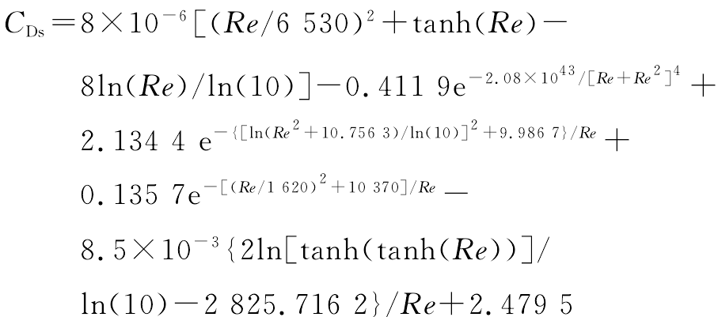
 |  |  |  | 1
Cd（液滴的曳力系数，与Re参数有关） |  |  |  | 4.3615209819
ρgas | 密度 | 0.78 | kg/m3
v | 配产量下管道内天然气流速 | 14.736569056 | m/s | 266575305.63 | 0
d | 井下管道直径 | 0.1 | m
η | 动力粘度系数 | 0.00005 | Pa·s | 8.7230419727 | 2.1264230844
Re | 湍流雷诺数 | 22989.047728 |  | 0.0037443117382
Cd | 液滴的曳力系数 | 4.6924745183
 |  |  |  | 10571.377959 | 0.085678546952
 |  |  |  | 0.45984409986
σ(气水表面张力)
σ(23.33) | 23.33℃水的表面张力 | 70.683936479 | mN/m | -0.23655279428 | -0.0010448713963
σ(137.78) | 137.78℃水的表面张力 | 50.75964 | mN/m | -2825.9527528
σ（P,T） | 气水表面张力 | 0.11881890894 | N/m

u（临界携液流速）
Wecr | 临界韦伯数 | 25 | 20~30
ρliquid | 液相密度 | 1000 | kg/m3
u | 临界携液流速 | 14.025580427 | m/s

Z(天然气计算偏差系数，也即工况条件下气体的压缩系数）
ρ | 空气密度 | 1 | kg/m3
γg | 天然气相对空气密度比值 | 0.6
Z | 天然气计算偏差系数 | 0.96663628035

Qsc | 临界携液流量 | 194369.3272 | m3/d

Sheet2
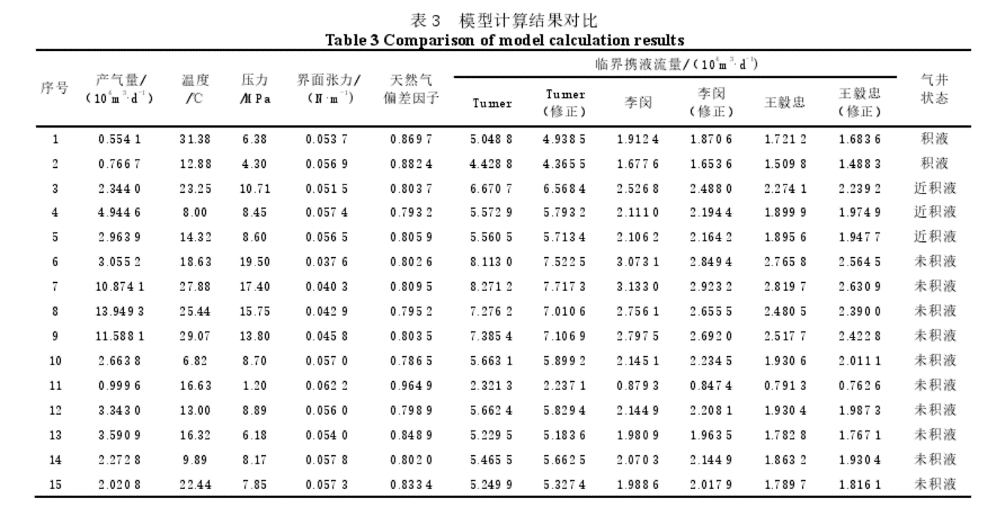
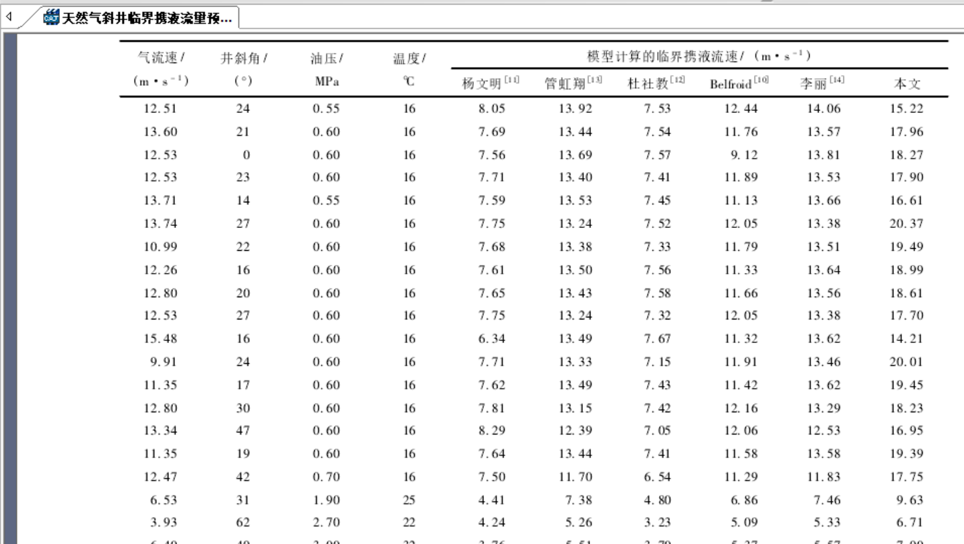
井口天然气配气量(m3/s) | 2 | 以文献为主 | 20000 | m³/d | 0.23148148148 | m³/s
井筒管道直径(m) |  |  | 62 | mm | 0.062 | m | 0.0030190705401 | ㎡
井口压力(Mpa) |  |  | 3.8 | Mpa
井口温度（℃） |  |  | 20 | ℃
井口天然气密度(kg/m3) |  |  | 183.66278356
气液流量质量比 |  |  | 0.2 |  | 质量流量不变
井口速度(m/s) |  |  | 0.38 | m/s
质量流量(kg/s) |  |  | 0.16606481481 |  | 标况下密度 | 0.7174
 |  |  |  | 实际测量天然气 |  | 临界携液流量 |  |  | 积液判断标准
深度（m) | p（Mpa） | T（℃） | 天然气密度(kg/m3) | 天然气流量(m3/s) | 天然气气体速度(m/s) | 雾化液滴最大直径(mm) | 临界携液速度(m/s) | 临界携液流量(m3/s) | 未积液
0 | 25.2 | 20 | 183.66278356 | 0.00079680266841 | 0.26392317034 | 0.17982690749 | 1.1641440434 | 0.0035146329857 | 未积液
500 | 26 | 35 | 180.26926821 | 0.00081979124831 | 0.27153762637 | 0.16612900178 | 1.1643131658 | 0.0035151435784 | 未积液
1000 | 26.8 | 50 | 177.19079375 | 0.00084158050714 | 0.27875483397 | 0.15366549538 | 1.1630241342 | 0.0035112519009 | 未积液
1500 | 27.6 | 65 | 174.38543546 | 0.00086224284617 | 0.28559877443 | 0.14224775237 | 1.1603451996 | 0.0035031640085 | 未积液
2000 | 28.4 | 80 | 171.81839162 | 0.00088184686665 | 0.2920921704 | 0.13172192866 | 1.1563265306 | 0.0034910313634 | 积液
2500 | 29.2 | 95 | 169.46053239 | 0.00090045734041 | 0.29825647611 | 0.12196151744 | 1.1510016687 | 0.0034749552297 | 积液
3000 | 30 | 110 | 167.28728957 | 0.00091813524845 | 0.30411189015 | 0.1128617018 | 1.1443883525 | 0.0034549891615 | 积液
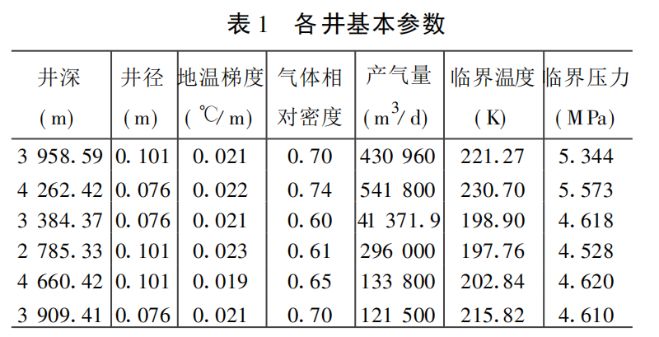
 | 地层温度按线性变化, 已知地温梯度
 | 0.03 | ℃/m
 | 压力梯度
 | 0.0016 | Mpa/m
 | 速度梯度 |  |  |  |  |  |  |  |  | 雾化液滴最大直径 |  |  |  |  |  |  |  | 临界携液速度 |  |  |  |  |  |  |  |  | 临界携液流量
 | #REF! | m/s |  |  | 不同井深天然气流量
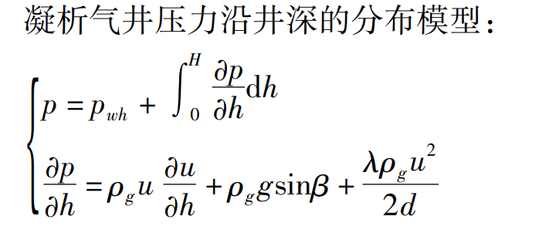
 |  |  |  |  | 由井口天然气配气产量，结合不同深度天然气密度反推
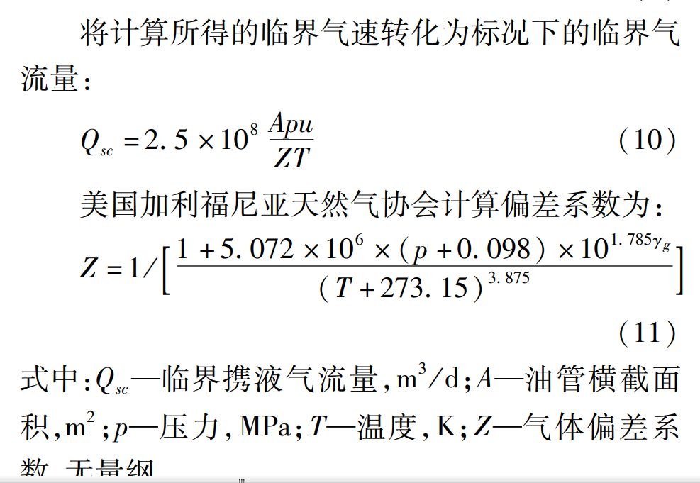

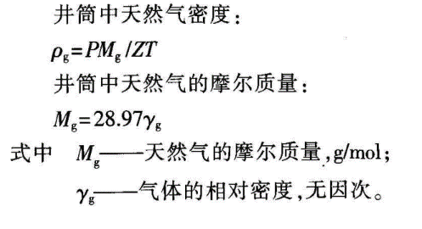

 |  |  |  |  |  |  |  |  |  |  |  |  |  |  |  |  |  | Wecr | 韦伯数 | 20~30

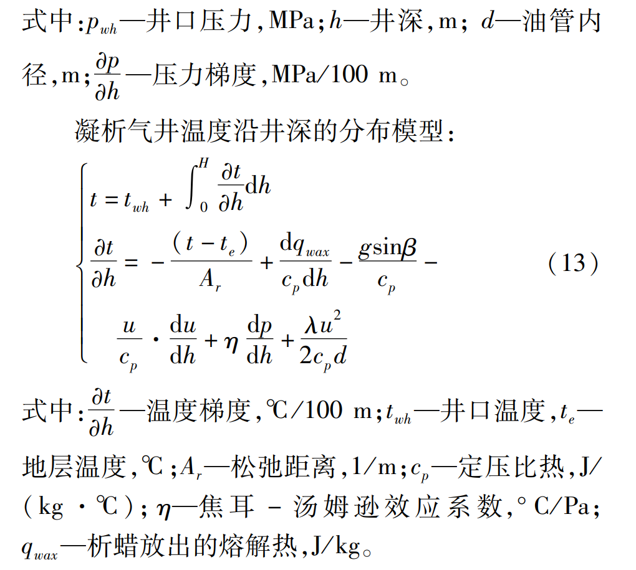
 |  |  |  |  |  |  |  |  |  | vg | 不同井深天然气气体速度 |  |  |  |  |  |  | rog | 不同井深天然气气体密度
 |  |  |  |  |  |  |  |  |  | rog | 不同井深天然气气体密度 |  |  |  |  |  |  | rol | 液相密度
 |  |  |  |  |  |  |  |  |  |  |  |  |  |  |  |  |  | theata | 液滴气液表面张力
 |  |  |  |  |  |  |  |  |  | theata | 液滴气液表面张力
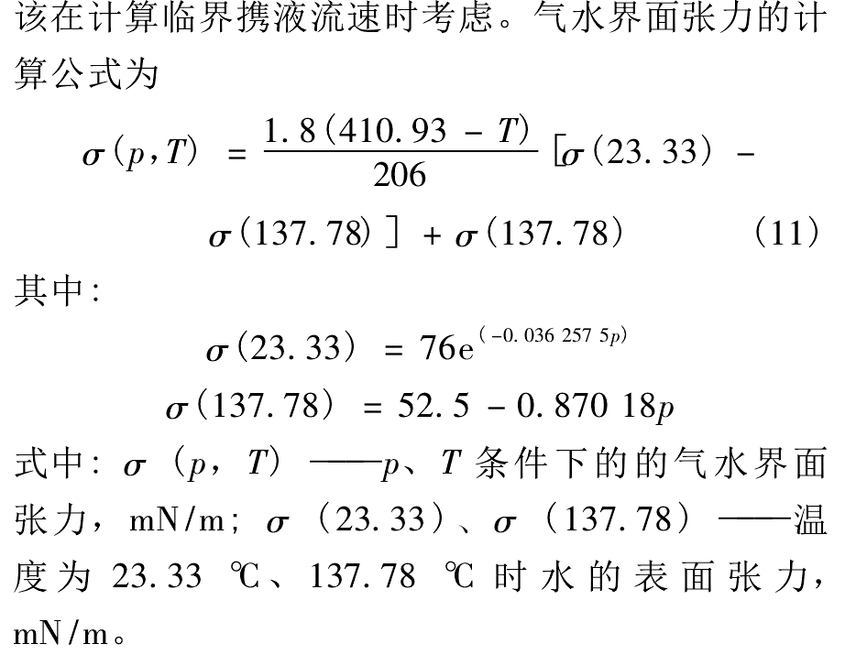
 |  |  |  |  |  |  |  |  |  |  |  |  |  |  |  |  |  | Cd

 |  |  |  |  | 不同井深天然气气体速度
 |  |  |  |  | 反推不同井深天然气流量 除以 管道面积

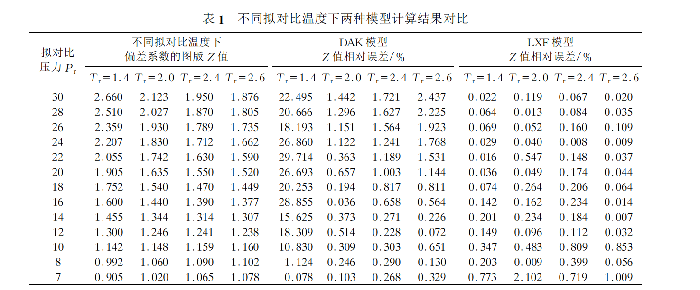

 |  |  |  |  |  |  |  |  |  |  |  |  |  |  |  |  |  | Re | 雷诺数计算

 |  |  |  |  |  |  |  |  |  |  |  |  |  |  |  |  |  | Re = rog * vg *d / 动力粘度
 |  |  |  |  |  |  |  |  |  |  |  |  |  |  |  |  |  | 动力粘度 | 由不同井深下的压力和温度推出


 |  |  |  |  |  |  |  |  |  |  |  |  |  |  |  |  |  | 《天然气动力粘度的简便计算方程》

西交1

 |  |  |  |  |  |  |  | qmax就是临界携液流量

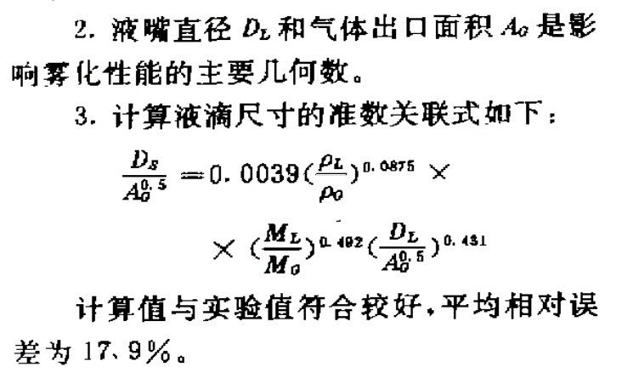
 |  |  |  |  |  |  |  | 公式2 |  |  |  |  |  |  |  | 公式1：q=临界携液流量 | 节流器嘴径计算公式 |  |  |  | 公式1：q=井口流量 |  |  |  | 公式2：非标况下，q=临界携液流量
2 |  |  |  |  |  |  |  | 深度（m) | 液嘴直经(mm) | Ds | Ag | roL | roG | MG/ML | 10000气:5液 | 深度（m) | 液嘴直经(mm) | z | k |  | 深度（m) | 液嘴直经(mm) | z | k | 深度（m) | 液嘴直经(mm)
 |  |  |  |  |  |  |  | 0 | 107341705.6 | 0.17982690749 | 0.0030190705401 | 1000 | 183.66278356 | 0.5 | 367.32556712 | 0 | 0.27763565446 | 0.6 | 1.3 |  | 0 | 0.13219366331 | 0.6 | 1.3 | 0 | #DIV/0!
 |  |  |  |  |  |  |  | 500 | 88979178.293 | 0.16612900178 | 0.0030190705401 | 1000 | 180.26926821 | 0.5 | 360.53853643 | 500 | 0.27746084523 | 0.6 | 1.3 |  | 500 | 0.13399290702 | 0.6 | 1.3 | 500 | 45.839131299
 |  |  |  |  |  |  |  | 1000 | 73992403.008 | 0.15366549538 | 0.0030190705401 | 1000 | 177.19079375 | 0.5 | 354.3815875 | 1000 | 0.27702495959 | 0.6 | 1.3 |  | 1000 | 0.13562374748 | 0.6 | 1.3 | 1000 | 39.11965838
 |  |  |  |  |  |  |  | 1500 | 61656946.918 | 0.14224775237 | 0.0030190705401 | 1000 | 174.38543546 | 0.5 | 348.77087092 | 1500 | 0.27634909883 | 0.6 | 1.3 |  | 1500 | 0.13710162978 | 0.6 | 1.3 | 1500 | 35.826886478
 |  |  |  |  |  |  |  | 2000 | 51429188.318 | 0.13172192866 | 0.0030190705401 | 1000 | 171.81839162 | 0.5 | 343.63678324 | 2000 | 0.27545031439 | 0.6 | 1.3 |  | 2000 | 0.13844044455 | 0.6 | 1.3 | 2000 | 33.74949425
 |  |  |  |  |  |  |  | 2500 | 42895856.071 | 0.12196151744 | 0.0030190705401 | 1000 | 169.46053239 | 0.5 | 338.92106478 | 2500 | 0.27434204256 | 0.6 | 1.3 |  | 2500 | 0.13965269861 | 0.6 | 1.3 | 2500 | 32.271331056
 |  |  |  |  |  |  |  | 3000 | 35738985.077 | 0.1128617018 | 0.0030190705401 | 1000 | 167.28728957 | 0.5 | 334.57457915 | 3000 | 0.27303441033 | 0.6 | 1.3 |  | 3000 | 0.14074966508 | 0.6 | 1.3 | 3000 | 31.138987261
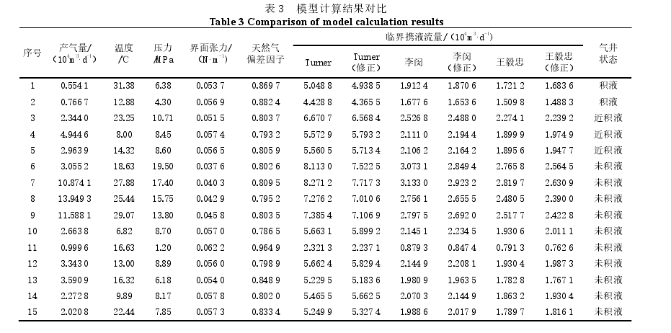
 |  |  |  |  |  |  |  |  |  |  |  |  |  |  |  | 公式1：标况下，q=临界携液流量 |  |  |  |  | 公式1：非标况下，q=井口流量 |  |  |  | 公式2：非标况下，q=井口流量
 |  |  |  |  |  |  |  |  |  |  |  |  |  |  |  | 深度（m) | 液嘴直经(mm) | z | k |  | 深度（m) | 液嘴直经(mm) | z | k | 深度（m) | 液嘴直经(mm)
 |  |  |  |  |  |  |  |  |  |  |  |  |  |  |  | 0 | 50.382344904 | 0.6 | 1.3 |  | 0 | 2.2531669614 | 0.6 | 1.3 | 0 | #REF!
 |  |  |  |  |  |  |  |  |  |  |  |  |  |  |  | 500 | 50.346965422 | 0.6 | 1.3 |  | 500 | 2.2515847429 | 0.6 | 1.3 | 500 | #REF!
 |  |  |  |  |  |  |  |  |  |  |  |  |  |  |  | 1000 | 50.29572066 | 0.6 | 1.3 |  | 1000 | 2.2492930075 | 0.6 | 1.3 | 1000 | #REF!
 |  |  |  |  |  |  |  |  |  |  |  |  |  |  |  | 1500 | 50.230898464 | 0.6 | 1.3 |  | 1500 | 2.2463940707 | 0.6 | 1.3 | 1500 | #REF!
 |  |  |  |  |  |  |  |  |  |  |  |  |  |  |  | 2000 | 50.154456196 | 0.6 | 1.3 |  | 2000 | 2.2429754686 | 0.6 | 1.3 | 2000 | #REF!
 |  |  |  |  |  |  |  |  |  |  |  |  |  |  |  | 2500 | 50.068074491 | 0.6 | 1.3 |  | 2500 | 2.2391123613 | 0.6 | 1.3 | 2500 | #REF!
 |  |  |  |  |  |  |  |  |  |  |  |  |  |  |  | 3000 | 49.973200959 | 0.6 | 1.3 |  | 3000 | 2.2348694879 | 0.6 | 1.3 | 3000 | #REF!

3 |  |  |  |  |  |  |  |  |  |  |  |  |  | 利用配产量计算，转化为不同井深处的流量


 |  |  |  |  |  |  |  |  |  |  |  |  |  | 喷嘴前端质量和喉口质量平衡

 |  |  |  |  |  |  |  |  |  |  |  |  |  | 利用液滴最大直径，查找对应的喉口处速度
 |  |  |  |  |  |  |  |  |  |  |  |  |  | 利用质量流量反算喉口速度

Sheet5
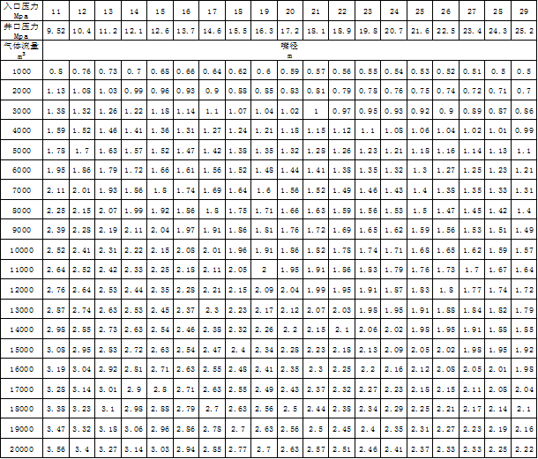
入口压力(Mpa) | 12 | 13 | 14 | 15 | 16 | 17 | 18 | 19 | 20 | 21 | 22 | 23 | 24 | 25 | 26 | 27 | 28 | 29 | 30
井口压力(Mpa) | 9.52 | 10.4 | 11.2 | 12.1 | 12.6 | 13.7 | 14.6 | 15.5 | 16.3 | 17.2 | 18.1 | 18.9 | 19.8 | 20.7 | 21.6 | 22.5 | 23.5 | 24.3 | 25.2
气体流量(m³/d) | 嘴径(mm)
1000 | 0.80818201392 | 0.77528762319 | 0.74638375091 | 0.71997482261 | 0.69764833113 | 0.67508553195 | 0.65515243052 | 0.63682399365 | 0.6201709987 | 0.60445096954 | 0.58981931414 | 0.57637936687 | 0.56356621271 | 0.55153115146 | 0.54019799821 | 0.52950063876 | 0.51921454611 | 0.50978961417 | 0.50068074491
2000 | 1.1429419649 | 1.0964222715 | 1.0555460233 | 1.0181981587 | 0.98662373164 | 0.95471511504 | 0.92652545266 | 0.90060512867 | 0.87705423735 | 0.85482275891 | 0.83413047341 | 0.81512351769 | 0.79700298131 | 0.77998283447 | 0.76395533544 | 0.74882698462 | 0.7342802529 | 0.72095138632 | 0.70806949987
3000 | 1.3998123099 | 1.3428375538 | 1.2927745785 | 1.2470329729 | 1.2083623553 | 1.1692824408 | 1.1347572964 | 1.1030115125 | 1.0741676791 | 1.0469397899 | 1.0215970194 | 0.99831834785 | 0.97612531385 | 0.95527997629 | 0.93565037905 | 0.91712200897 | 0.8993059739 | 0.88298151292 | 0.86720448856
4000 | 1.6163640278 | 1.5505752464 | 1.4927675018 | 1.4399496452 | 1.3952966623 | 1.3501710639 | 1.310304861 | 1.2736479873 | 1.2403419974 | 1.2089019391 | 1.1796386283 | 1.1527587337 | 1.1271324254 | 1.1030623029 | 1.0803959964 | 1.0590012775 | 1.0384290922 | 1.0195792283 | 1.0013614898
5000 | 1.8071499213 | 1.7335958276 | 1.6689648043 | 1.6099126455 | 1.5599890928 | 1.5095371401 | 1.4649653703 | 1.4239817395 | 1.3867445108 | 1.351593457 | 1.3188760809 | 1.2888234451 | 1.2601723614 | 1.2332611464 | 1.2079194453 | 1.1839994224 | 1.16099902 | 1.1399242315 | 1.1195561806
6000 | 1.9796335534 | 1.8990590807 | 1.828259342 | 1.7635709431 | 1.7088824312 | 1.653615086 | 1.6047891585 | 1.5598938404 | 1.5191025001 | 1.4805964499 | 1.4447563601 | 1.4118353471 | 1.3804496574 | 1.3509698983 | 1.3232094557 | 1.2970063834 | 1.271810705 | 1.2487244309 | 1.2264123491
7000 | 2.1382486229 | 2.0512182455 | 1.9747457875 | 1.9048743309 | 1.8458039867 | 1.7861084312 | 1.733370402 | 1.6848779161 | 1.6408182329 | 1.5992269451 | 1.5605152237 | 1.5249564656 | 1.4910560462 | 1.4592142671 | 1.429229562 | 1.4009270092 | 1.3737125661 | 1.3487765401 | 1.3246767373
8000 | 2.2858839299 | 2.1928445429 | 2.1110920465 | 2.0363963174 | 1.9732474633 | 1.9094302301 | 1.8530509053 | 1.8012102573 | 1.7541084747 | 1.7096455178 | 1.6682609468 | 1.6302470354 | 1.5940059626 | 1.5599656689 | 1.5279106709 | 1.4976539692 | 1.4685605058 | 1.4419027726 | 1.4161389997
9000 | 2.4245460417 | 2.3258628696 | 2.2391512527 | 2.1599244678 | 2.0929449934 | 2.0252565958 | 1.9654572916 | 1.910471981 | 1.8605129961 | 1.8133529086 | 1.7694579424 | 1.7291381006 | 1.6906986381 | 1.6545934544 | 1.6205939946 | 1.5885019163 | 1.5576436383 | 1.5293688425 | 1.5020422347
10000 | 2.555695928 | 2.451674731 | 2.3602726614 | 2.2767602974 | 2.2061577322 | 2.1348078964 | 2.071773895 | 2.0138142886 | 1.9611528947 | 1.9114417976 | 1.8651724406 | 1.8226715956 | 1.7821528445 | 1.7440946392 | 1.7082560618 | 1.674428041 | 1.64190056 | 1.6120963083 | 1.5832915345
11000 | 2.6804365025 | 2.5713381507 | 2.4754748514 | 2.3878863451 | 2.31383775 | 2.2390054109 | 2.1728947925 | 2.1121062444 | 2.0568745085 | 2.0047370701 | 1.9562093591 | 1.9116340968 | 1.8691376721 | 1.8292218896 | 1.7916340726 | 1.756154945 | 1.7220398352 | 1.6907808722 | 1.6605701706
12000 | 2.7996246197 | 2.6856751077 | 2.585549157 | 2.4940659459 | 2.4167247106 | 2.3385648816 | 2.2695145927 | 2.206023025 | 2.1483353582 | 2.0938795798 | 2.0431940388 | 1.9966366957 | 1.9522506277 | 1.9105599526 | 1.8713007581 | 1.8342440179 | 1.7986119478 | 1.7659630258 | 1.7344089771
13000 | 2.9139416911 | 2.7953392786 | 2.6911248851 | 2.59590614 | 2.5154068301 | 2.4340555008 | 2.3621856815 | 2.2961015626 | 2.2360583354 | 2.1793789642 | 2.1266237804 | 2.0781653614 | 2.0319668771 | 1.9885738466 | 1.9477115815 | 1.9091417034 | 1.872054669 | 1.8380725936 | 1.8052300984
14000 | 3.0239402022 | 2.9008606622 | 2.792712275 | 2.6938991133 | 2.6103610315 | 2.5259387673 | 2.4513559311 | 2.3827771999 | 2.3204673983 | 2.2616484351 | 2.2069017936 | 2.1566141156 | 2.1086716827 | 2.0636406069 | 2.0212358303 | 1.9812099763 | 1.9427229418 | 1.9074580756 | 1.8733758076
15000 | 3.1300754806 | 3.0026760531 | 2.8907318372 | 2.7884504977 | 2.701980368 | 2.6145950225 | 2.5373944526 | 2.4664087219 | 2.4019119498 | 2.3410285386 | 2.2843603809 | 2.232307689 | 2.1826825563 | 2.1360709645 | 2.0921778507 | 2.0507471557 | 2.0109092902 | 1.9744066858 | 1.9391281868
16000 | 3.2327280557 | 3.1011504928 | 2.9855350036 | 2.8798992905 | 2.7905933245 | 2.7003421278 | 2.6206097221 | 2.5472959746 | 2.4806839948 | 2.4178038782 | 2.3592772566 | 2.3055174675 | 2.2542648508 | 2.2061246059 | 2.1607919929 | 2.118002555 | 2.0768581845 | 2.0391584567 | 2.0027229796
17000 | 3.3322198081 | 3.1965927606 | 3.0774190423 | 2.9685322414 | 2.8764777588 | 2.7834489545 | 2.7012626719 | 2.6256925908 | 2.5570305336 | 2.4922151929 | 2.4318873322 | 2.37647301 | 2.323643022 | 2.2740211933 | 2.2272934054 | 2.1831870624 | 2.140776416 | 2.1019164261 | 2.064359596
18000 | 3.4288258948 | 3.2892668144 | 3.1666380698 | 3.0545944761 | 2.9598711949 | 2.8641453451 | 2.779576358 | 2.701815386 | 2.631162712 | 2.5644682767 | 2.5023914202 | 2.4453705531 | 2.3910089439 | 2.3399485034 | 2.2918660063 | 2.2464809539 | 2.2028407587 | 2.162854159 | 2.1242084996
19000 | 3.5227837266 | 3.3794004017 | 3.2534113433 | 3.1382974937 | 3.0409785735 | 2.942629612 | 2.8557432372 | 2.7758514332 | 2.703262711 | 2.6347406925 | 2.5709627853 | 2.5123794133 | 2.4565281692 | 2.4040685534 | 2.3546684837 | 2.3080397749 | 2.2632037365 | 2.2221214106 | 2.18241677
20000 | 3.6142998426 | 3.4671916551 | 3.3379296087 | 3.2198252909 | 3.1199781856 | 3.0190742801 | 2.9299307405 | 2.847963479 | 2.7734890215 | 2.7031869139 | 2.6377521617 | 2.5776468903 | 2.5203447229 | 2.4665222928 | 2.4158388906 | 2.3679988448 | 2.32199804 | 2.279848463 | 2.2391123613

